화면 흐름
앱 기본 설계서 |  |  |  | 담당자 | 반짝임 |  | 확인일

 |  |  |  |  | DNX | 요네야마 | 확인일 | 2021-04-28

화면 코드 | D0400M00 D0410S01 D0410S02 D0410S03 D0410S04 | 흐름 이름 | 정기예금 신규 흐름

STEP1
STEP2
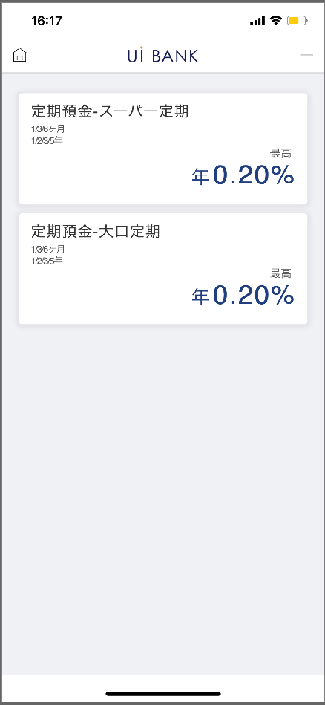 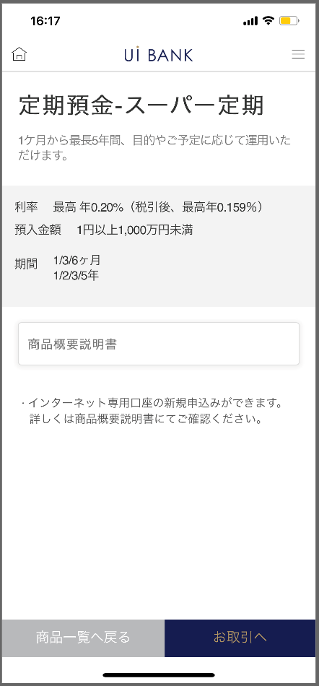 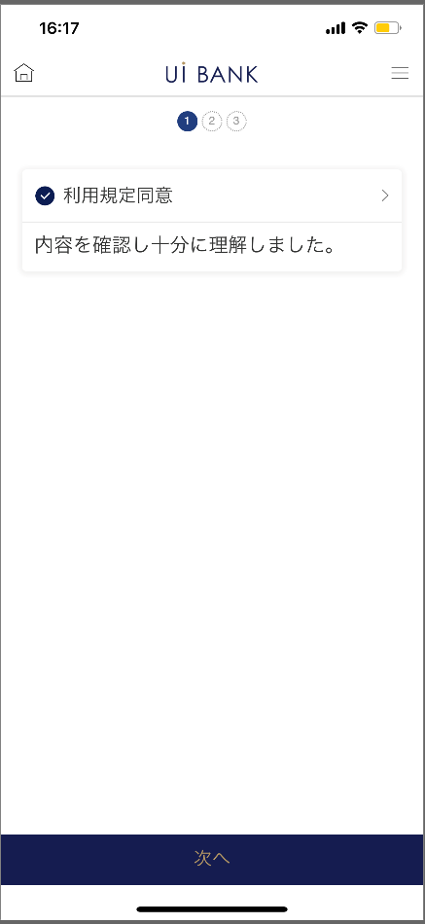 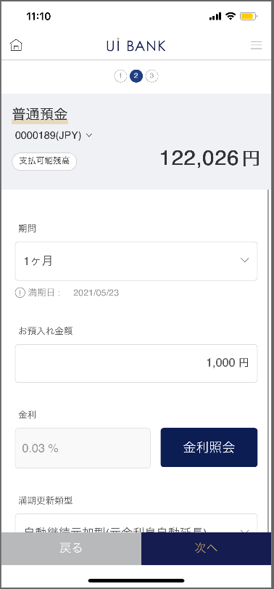 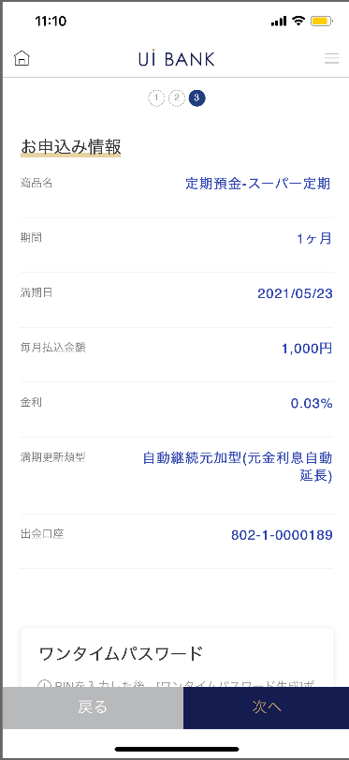 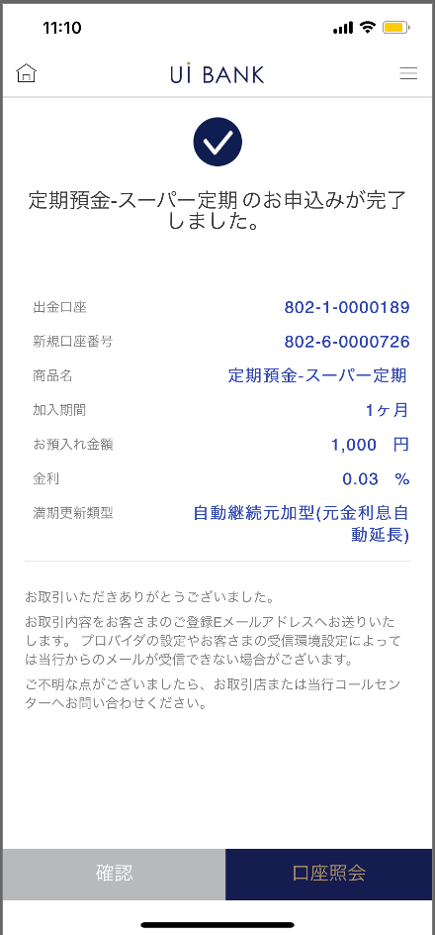

☆

STEP3
STEP4
STEP5

보충 설명:
☆：UI 은행님의 로고 삽입에 영향을 주어 표제의 타이틀에 로고가 삽입되고 있습니다. 최신판의 것으로는 디자인의 관계상 「신규 신청」이라고 타이틀 표기하고 있습니다. 희망의 문언등 있으면 상담해 주시면 감사하겠습니다.

D0400M00_화면 레이아웃
앱 기본 설계서 |  |  |  |  |  |  |  |  | 담당자 | 반짝임 |  |  | 확인일

 |  |  |  |  |  |  |  |  |  | DNX | 요네야마 |  | 확인일 | 2021-04-28

요건 충족표 No. | 43 | 카테고리 | App PKG | 레벨 1 | 레벨 2 | 레벨 3 |  | 레벨 4 | 레벨 5
 |  |  |  | 모바일 앱 | 기본 기능 | MENU

요건 충족표 No. | 1 | 카테고리 | AITHERPKG | 레벨 1 | 레벨 2 | 레벨 3 |  | 레벨 4 | 레벨 5
 |  |  |  | 예금 | 일본 화정기 예금 | 계좌 개설, 예입

화면 코드 | D0400M00 | 화면명 | 정기 예금 신규 신청 (목록)

화면 레이아웃: |  |  |  |  |  |  | 화면 설명:

 |  |  |  |  |  |  | 정기예금의 상품목록을 표시 - 각 상품을 선택함으로써 해당 상품 설명이 표시 - 상품개요설명서 '>'를 누르시 PDF표시 상품 일람으로 돌아가기 누르면 상품 일람으로 이동

1
2
3
4
5
6

 |  |  |  |  |  |  | 항목 설명

 |  |  |  |  |  |  | 항번 | 조작 | 선택/입력 내용 |  |  | 비고 |  | AiTHER와의 협력 (참조 소스 데이터)

 |  |  |  |  |  |  | 1 | 클릭 | - |  |  | 슈퍼 정기, 대구 정기 선택 |  | -
 |  |  |  |  |  |  | 2 | － | 항상 표시 |  |  | - |  | -
 |  |  |  |  |  |  | 3 | 클릭 | - |  |  | PDF 표시 |  | -
 |  |  |  |  |  |  | 4 | － | 항상 표시 |  |  | - |  | -
 |  |  |  |  |  |  | 5 | 클릭 | - |  |  | 항목 번호 1 화면으로 전환 |  | -
 |  |  |  |  |  |  | 6 | 클릭 | - |  |  | D0410S01로 전환 |  | -
 |  |  |  |  |  |  | 7
 |  |  |  |  |  |  | 8
 |  |  |  |  |  |  | 9
 |  |  |  |  |  |  | 10
 |  |  |  |  |  |  | 11
 |  |  |  |  |  |  | 12
 |  |  |  |  |  |  | 13
 |  |  |  |  |  |  | 14
 |  |  |  |  |  |  | 15
 |  |  |  |  |  |  | 키라보시 님 코멘트 & 디자인 변경 코멘트 (요구 사항 정의 참조) |  |  |  |  |  |  | 대응 확인
 |  |  |  |  |  |  | No. | 내용
 |  |  |  |  |  |  | 1 | 상품목록의 상품명과 상품성을 결정 후 변경합니다. |  |  |  |  |  | 항번 1.2 대응제
 |  |  |  |  |  |  | 2 | 상품 개요 설명서의 링크처를 '예금 계좌의 상품명과 상품성을 결정 후 변경합니다 |  |  |  |  |  | 항목 번호 3 PDF 수신 대기
 |  |  |  |  |  |  | 3 | 설명 문장을 취급 상품 결정 후 변경합니다. |  |  |  |  |  | 항번 4 대응제
 |  |  |  |  |  |  | 4
 |  |  |  |  |  |  | 5
 |  |  |  |  |  |  | 6
 |  |  |  |  |  |  | 7
 |  |  |  |  |  |  | 8
 |  |  |  |  |  |  | 9
 |  |  |  |  |  |  | 10

D0410S01_화면 레이아웃
앱 기본 설계서 |  |  |  |  |  |  |  |  | 담당자 | 반짝임 |  |  | 확인일

 |  |  |  |  |  |  |  |  |  | DNX | 요네야마 |  | 확인일 | 2021-04-28

요건 충족표 No. | 43 | 카테고리 | App PKG | 레벨 1 | 레벨 2 | 레벨 3 |  | 레벨 4 | 레벨 5
 |  |  |  | 모바일 앱 | 기본 기능 | MENU

요건 충족표 No. | 1 | 카테고리 | AITHERPKG | 레벨 1 | 레벨 2 | 레벨 3 |  | 레벨 4 | 레벨 5
 |  |  |  | 예금 | 일본 화정기 예금 | 계좌 개설, 예입

화면 코드 | D0410S01 | 화면명 | 정기 예금 신규 신청 (이용 약관 동의)

화면 레이아웃: |  |  |  |  |  |  | 화면 설명:

 |  |  |  |  |  |  | - 이용규정 동의 '>'를 눌러 상품규정을 확인

1
 |  |  |  |  |  |  | 항목 설명

 |  |  |  |  |  |  | 항번 | 조작 | 선택/입력 내용 |  |  | 비고 |  | AiTHER와의 협력 (참조 소스 데이터)

 |  |  |  |  |  |  | 1 | 클릭 | - |  |  | PDF 표시 |  | -
 |  |  |  |  |  |  | 2 | 클릭 | - |  |  | D0410S02로 전환 |  | -
 |  |  |  |  |  |  | 3
 |  |  |  |  |  |  | 4
 |  |  |  |  |  |  | 5
 |  |  |  |  |  |  | 6
 |  |  |  |  |  |  | 7
 |  |  |  |  |  |  | 8
 |  |  |  |  |  |  | 9
 |  |  |  |  |  |  | 10
 |  |  |  |  |  |  | 11
 |  |  |  |  |  |  | 12
 |  |  |  |  |  |  | 13
 |  |  |  |  |  |  | 14
 |  |  |  |  |  |  | 15
 |  |  |  |  |  |  | 키라보시 님 코멘트 & 디자인 변경 코멘트 (요구 사항 정의 참조) |  |  |  |  |  |  | 대응 확인
 |  |  |  |  |  |  | No. | 내용
 |  |  |  |  |  |  | 1 | 다음 글꼴을 늘리고 싶습니다. |  |  |  |  |  | 항번2 대응제
 |  |  |  |  |  |  | 2
 |  |  |  |  |  |  | 3
2
 |  |  |  |  |  |  | 4
 |  |  |  |  |  |  | 5
 |  |  |  |  |  |  | 6
 |  |  |  |  |  |  | 7
 |  |  |  |  |  |  | 8
 |  |  |  |  |  |  | 9
 |  |  |  |  |  |  | 10

D0410S02_화면 레이아웃
앱 기본 설계서 |  |  |  |  |  |  |  |  | 담당자 | 반짝임 |  |  | 확인일

 |  |  |  |  |  |  |  |  |  | DNX | 요네야마 |  | 확인일 | 2021-04-28

요건 충족표 No. | 43 | 카테고리 | App PKG | 레벨 1 | 레벨 2 | 레벨 3 |  | 레벨 4 | 레벨 5
 |  |  |  | 모바일 앱 | 기본 기능 | MENU

요건 충족표 No. | 1 | 카테고리 | AITHERPKG | 레벨 1 | 레벨 2 | 레벨 3 |  | 레벨 4 | 레벨 5
 |  |  |  | 예금 | 일본 화정기 예금 | 계좌 개설, 예입

화면 코드 | D0410S02 | 화면명 | 정기 예금 신규 신청 (내용 입력)

화면 레이아웃: |  |  |  |  |  |  | 화면 설명:

 |  |  |  |  |  |  | 보통 예금 계좌 선택 : 자금을 출금하는 보통 예금 계좌를 선택 - 기간 선택 - 만기일 표시 - 예금 금액 입력 - 금리 조회 버튼 - 누를 때 금리 표시 - 만기 갱신 유형 선택 - 설명 문언 - 다음 누름 시 입력 내용 확인 페이지(S03)로 이동 - 뒤로 누름시 이용 약관 동의 페이지(S01)로 이동

1

 |  |  |  |  |  |  | 항목 설명

 |  |  |  |  |  |  | 항번 | 조작 | 선택/입력 내용 |  |  | 비고 |  | AiTHER와의 협력 (참조 소스 데이터)

2
 |  |  |  |  |  |  | 1 | － | 자동 표시 |  |  | - |  | 0248
 |  |  |  |  |  |  | 2 | 풀다운 | 1개월, 3개월, 6개월, 12개월(1년), 24개월(2년), 36개월(3년), 60개월(5년) |  |  | - |  | -
 |  |  |  |  |  |  | 3 | 입력 | 1엔 이상의 금액 입력 |  |  | - |  | -
 |  |  |  |  |  |  | 4 | － | 자동 표시 |  |  | - |  | -
 |  |  |  |  |  |  | 5 | 클릭 | - |  |  | 항번4 표시 |  | -
 |  |  |  |  |  |  | 6 | 풀다운 | 자동 연속 원가형(원금이자 자동연장 |  |  | - |  | -
 |  |  |  |  |  |  |  |  | 자동 연속 이불형(원금은 자동 연장··) |  |  | - |  | -
 |  |  |  |  |  |  | 7 | 클릭 | - |  |  | D0410S01로 전환 |  | -
 |  |  |  |  |  |  | 8 | 클릭 | - |  |  | D0410S03으로 전환 |  | -
3

5
4
 |  |  |  |  |  |  | 키라보시 님 코멘트 & 디자인 변경 코멘트 (요구 사항 정의 참조) |  |  |  |  |  |  | 대응 확인
 |  |  |  |  |  |  | No. | 내용
 |  |  |  |  |  |  | 1 | 예금 계좌의 상품명, 상품성을 결정 후 변경합니다 |  |  |  |  |  | 항번 1~6 대응제
 |  |  |  |  |  |  | 2 | 상품성에 관한 표시에 대해서, 문자를 크게 하고 싶다. |  |  |  |  |  | 항번 2~6 대응제
6
 |  |  |  |  |  |  | 3 | 설명 문장 삭제 |  |  |  |  |  | 삭제 대응 완료
 |  |  |  |  |  |  | 4 | 뒤로 다음 글꼴을 늘리고 싶습니다. |  |  |  |  |  | 항번 7, 8 대응제
8
 |  |  |  |  |  |  | 5
7
 |  |  |  |  |  |  | 6
 |  |  |  |  |  |  | 7
 |  |  |  |  |  |  | 8
 |  |  |  |  |  |  | 9
 |  |  |  |  |  |  | 10

D0410S03_화면 레이아웃
앱 기본 설계서 |  |  |  |  |  |  |  |  | 담당자 | 반짝임 |  |  | 확인일

 |  |  |  |  |  |  |  |  |  | DNX | 요네야마 |  | 확인일 | 2021-04-28

요건 충족표 No. | 43 | 카테고리 | App PKG | 레벨 1 | 레벨 2 | 레벨 3 |  | 레벨 4 | 레벨 5
 |  |  |  | 모바일 앱 | 기본 기능 | MENU

요건 충족표 No. | 1 | 카테고리 | AITHERPKG | 레벨 1 | 레벨 2 | 레벨 3 |  | 레벨 4 | 레벨 5
 |  |  |  | 예금 | 일본 화정기 예금 | 계좌 개설, 예입

화면 코드 | D0410S03 | 화면명 | 정기 예금 신규 신청 (입력 내용 확인)

화면 레이아웃: |  |  |  |  |  |  | 화면 설명:

 |  |  |  |  |  |  | - 입력 내용 확인 - 보안 매체 인증 - 다음 누름시 완료 페이지(S04)로 이동 - 뒤로 누름 시 내용 입력 페이지(S02)로 이동

1
2
3
4
5
6

 |  |  |  |  |  |  | 항목 설명

 |  |  |  |  |  |  | 항번 | 조작 | 선택/입력 내용 |  |  | 비고 |  | AiTHER와의 협력 (참조 소스 데이터)

 |  |  |  |  |  |  | 1 | － | 항상 표시 |  |  | - |  | -
 |  |  |  |  |  |  | 2 | 입력 | 6자리 PIN 번호 입력 |  |  | - |  | -
 |  |  |  |  |  |  | 3 | － | 항상 표시 |  |  | - |  | -
 |  |  |  |  |  |  | 4 | 입력 | 6자리 일회용 비밀번호 입력 |  |  | - |  | -
 |  |  |  |  |  |  | 5 | 클릭 | - |  |  | D0410S02로 전환 |  | -
 |  |  |  |  |  |  | 6 | 클릭 | - |  |  | D0410S04로 전환 |  | -
 |  |  |  |  |  |  | 7
 |  |  |  |  |  |  | 8
 |  |  |  |  |  |  | 9
 |  |  |  |  |  |  | 10
 |  |  |  |  |  |  | 11
 |  |  |  |  |  |  | 12
 |  |  |  |  |  |  | 13
 |  |  |  |  |  |  | 14
 |  |  |  |  |  |  | 15
 |  |  |  |  |  |  | 키라보시 님 코멘트 & 디자인 변경 코멘트 (요구 사항 정의 참조) |  |  |  |  |  |  | 대응 확인
 |  |  |  |  |  |  | No. | 내용
 |  |  |  |  |  |  | 1 | 「모바일 OTP」 「OTP 패스워드」 「Mobile One Time Password」등의 표기를 모두 「원타임 패스워드」에 통일하고 싶다. |  |  |  |  |  | 항번2 대응제
 |  |  |  |  |  |  | 2 | 뒤로 다음 글꼴을 늘리고 싶습니다. |  |  |  |  |  | 항번 5, 6 대응제
 |  |  |  |  |  |  | 3
 |  |  |  |  |  |  | 4
 |  |  |  |  |  |  | 5
 |  |  |  |  |  |  | 6
 |  |  |  |  |  |  | 7
 |  |  |  |  |  |  | 8
 |  |  |  |  |  |  | 9
 |  |  |  |  |  |  | 10

D0410S04_화면 레이아웃
앱 기본 설계서 |  |  |  |  |  |  |  |  | 담당자 | 반짝임 |  |  | 확인일

 |  |  |  |  |  |  |  |  |  | DNX | 요네야마 |  | 확인일 | 2021-04-28

요건 충족표 No. | 43 | 카테고리 | App PKG | 레벨 1 | 레벨 2 | 레벨 3 |  | 레벨 4 | 레벨 5
 |  |  |  | 모바일 앱 | 기본 기능 | MENU

요건 충족표 No. | 1 | 카테고리 | AITHERPKG | 레벨 1 | 레벨 2 | 레벨 3 |  | 레벨 4 | 레벨 5
 |  |  |  | 예금 | 일본 화정기 예금 | 계좌 개설, 예입

화면 코드 | D0410S04 | 화면명 | 정기 예금 신규 신청 (완료)

화면 레이아웃: |  |  |  |  |  |  | 화면 설명:

 |  |  |  |  |  |  | - 정기 예금 작성 완료 화면 - 버튼에서 계좌 조회 화면으로 이동 가능 - 확인 누름시 메인으로 이동

1

 |  |  |  |  |  |  | 항목 설명

 |  |  |  |  |  |  | 항번 | 조작 | 선택/입력 내용 |  |  | 비고 |  | AiTHER와의 협력 (참조 소스 데이터)

 |  |  |  |  |  |  | 1 | － | 항상 표시 |  |  | - |  | -
 |  |  |  |  |  |  | 2 | － | 항상 표시 |  |  | - |  | -
 |  |  |  |  |  |  | 3 | 클릭 | - |  |  | D0400M00으로 전환 |  | -
 |  |  |  |  |  |  | 4 | 클릭 | - |  |  | D0020M00으로 전환 |  | -
 |  |  |  |  |  |  | 5
 |  |  |  |  |  |  | 6
 |  |  |  |  |  |  | 7
 |  |  |  |  |  |  | 8
 |  |  |  |  |  |  | 9
 |  |  |  |  |  |  | 10
2
 |  |  |  |  |  |  | 11
 |  |  |  |  |  |  | 12
 |  |  |  |  |  |  | 13
 |  |  |  |  |  |  | 14
 |  |  |  |  |  |  | 15
 |  |  |  |  |  |  | 키라보시 님 코멘트 & 디자인 변경 코멘트 (요구 사항 정의 참조) |  |  |  |  |  |  | 대응 확인
 |  |  |  |  |  |  | No. | 내용
 |  |  |  |  |  |  | 1 | 로고를 결정 후 변경 |  |  |  |  |  | 항번 1 대응제
 |  |  |  |  |  |  | 2 | 상품명을 결정 후 변경 |  |  |  |  |  | 항번 1 대응제
 |  |  |  |  |  |  | 3 | 콜센터 전화번호 결정 후 문장 변경 |  |  |  |  |  | 항목 번호 2 전화 번호 제시 대기
3
4
 |  |  |  |  |  |  | 4 | 계좌 조회 확인 글꼴을 늘리고 싶습니다. |  |  |  |  |  | 항번 3, 4 대응제
 |  |  |  |  |  |  | 5
 |  |  |  |  |  |  | 6
 |  |  |  |  |  |  | 7
 |  |  |  |  |  |  | 8
 |  |  |  |  |  |  | 9
 |  |  |  |  |  |  | 10

